抖音指数
城市 | base_dy（/万） | base_bd | peak_dy | z_peak_dy | peak_bd | z_peak_bd | T_start | T_end | duration_dy(/天） | z_duration_dy | duration_bd | z_duration_bd | comulative_heat_dy | z_comulative_heat_dy | comulative_heat_bd | z_comulative_heat_bd | AHI_index_bd | T_base(一年） | T_peak | T_cool（半年） | AHI_dy | 备注
景德镇 | 18.5 | 20.8 | 507 | -1.1064580179 | 640.8 | -0.69652959448 | 2025-09-10 | 2025-11-26 | 77.00 | 0.40 | 77.00 | 0.78 | 19519.50 | (0.83) | 602.64 | (0.31) | [1350,1427] | 2024/7/1-2025/7/1 |  | 2025/12/1-2026/3/1 | 26.00 | 部分高质量网红城市的流量在经历波峰退潮后，并未跌回早期的初始基线，而是形成了更高水位的‘新基线’（如景德镇热度从 185万 的旧基线抬升并企稳至 200万+）
哈尔滨 | 75 | 54.2 | 2479 | 1.1769624459 | 3465.6 | 0.52210716135 | 2023-12-16 | 2024-02-29 | 75.00 | 0.28 | 71.00 | 0.60 | 92962.50 | 0.96 | 725.93 | (0.23) | [716,791] | 2022/10/1-2023/10/1 |  | 2024/3/1-2024/9/1 | 32.00 | 由旧基线75万抬至85万＋
淄博 | 11 | 9.4 | 2746 | 1.486127387 | 3398.9 | 0.49333235548 | 2023-04-07 | 2023-07-19 | 103.00 | 1.92 | 102.00 | 1.56 | 141419.00 | 2.14 | 2715.58 | 1.14 | [463,566] | 2022/2/28-2023/2/28 |  | 2023/7/19-2024/1/19 | 248.00
洛阳 | 45 | 52 | 375 | -1.2593036068 | 688.6 | -0.67590836928 | 2024-01-09 | 2024-03-01 | 52.00 | (1.07) | 20.00 | (0.98) | 9750.00 | (1.07) | 51.63 | (0.69) | [740,792] | 2022/12/1-2023/12/1 |  | 2024/3/1-2024/9/1 | 7.00
杭州 | 140 | 157.9 | 1766 | 0.35136468184 | 7352.8 | 2.1990700604 | 2023-09-18 | 2023-11-06 | 49.00 | (1.25) | 21.00 | (0.95) | 43267.00 | (0.25) | 124.26 | (0.64) | [627,676] | 2022/8/4-2023/8/4 |  | 2023/11/6-2024/5/6 | 11.00
佛山 | 35 | 30.7 | 1374 | -0.10254040022 | 59.3 | -0.94739240725 | 2023-09-23 | 2023-11-27 | 65.00 | (0.31) | 1.00 | (1.57) | 44655.00 | (0.22) | 2.32 | (0.73) | [632,697] | 2022/7/17-2023/7/17 |  | 2023/11/27-2024/5/27 | 38.00
天水 | 6.5 | 5 | 651 | -0.93971737554 | 999.1 | -0.5419566868 | 2024-03-07 | 2024-05-18 | 72.00 | 0.10 | 68.00 | 0.50 | 23436.00 | (0.74) | 824.13 | (0.16) | [798,870] | 2023/1/13-2024/1/13 |  | 2024/5/21-2024/11/21 | 99.00
哀牢山 | 7 | 4.4 | 2065 | 0.69758309902 | 2947.9 | 0.29876807593 | 2024-09-26 | 2024-11-21 | 56.00 | (0.83) | 55.00 | 0.10 | 57820.00 | 0.10 | 4238.90 | 2.19 | [1001,1057] | 2023/9/26-2024/9/26 |  | 2024/11/21-2025/5/21 | 294.00
开封 | 17.6 | 30.4 | 1200 | -0.30401867643 | 745.2 | -0.6514907679 | 2024-03-04 | 2024-05-26 | 83.00 | 0.75 | 51.00 | (0.02) | 49800.00 | (0.09) | 254.11 | (0.55) | [795,878] | 2023/1/1-2024/1/1 |  | 2024/5/26-2024/8/26 | 67.00
 |  |  | 1462.5555556 |  | 2255.3555556 |  |  |  | 70.22 |  | 51.78 |  | 53625.44 |  | 1059.94
 |  |  | 863.61668452 |  | 2,318 |  |  |  | 17.04 |  | 32.283036481 |  | 41040.80 |  | 1452.7272193
 | 城市热度基础信息
Base_dy | 抖音基期平均热度 |  |  |  | 爆发前1-3个月（除去预热期【热度爆发前紧邻的高于基期热度的一段时间】）
Base_bd | 百度资讯指数基期平均热度 |  |  |  | T_base一年内平均值
T_start | 起势日 |  |  |  | 热度且呈现持续性加速上升趋势的拐点日期
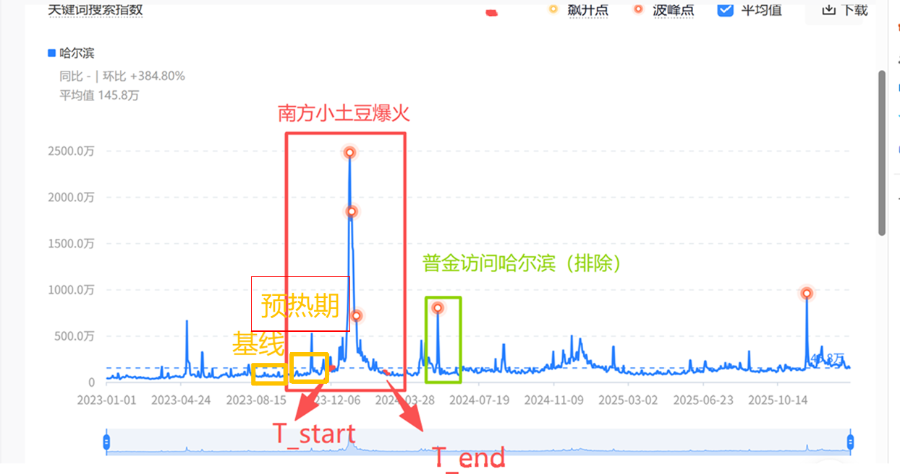
T_end | 冷却日 |  |  |  | 热度跌回base水平
 | 代表城市的热度特征
Abnormal Heat Index | AHI异常热度指数 |  |  |  | (peak-base)/base
peak_dy/bd | 峰值
duration_dy | 有效时间 | 网红事件绝对存活天数 |  |  | T_end-T_start
duration_bd | 百度资讯高频报道天数 |  |  |  | [T_start,T_end]内AHI_bd>0.5的天数
comulative heat_dy | 抖音积累热度 |  |  |  | 0.5*peak_dy*duration_dy
comulative heat_bd | 百度积累热度 |  |  |  | [T_start,T_end]内AHI_bd>0的AHI求和
 | 三个热度时期
T_base | 基期 |  | 一般一年，注意与T_peak相隔预热期
T_peak | 爆发期 |  | [T_start,T_end]
T_cool | 冷却期 |  | T_end后3-6个月

城市名单
网红城市 | 网红事件 | 事件类型 | 出圈时间 | 抖音指数：搜索指数峰值（/万） | 相关报道/数据
天水 | 天水麻辣烫 | 短视频 | 2024/3-2024/4 | 650
开封 | 万岁山王婆说媒相亲 | 短视频（素人IP） | 2024/3-2024/4 | 1200
 | 夜骑开封 | 生活方式 | 2024/11-2024/12 | 1325
哀牢山 | 颜料师探险视频引发全网猎奇探索热 | 短视频（猎奇） | Oct-24 | 2065 | https://m.gmw.cn/2024-10/20/content_1303876512.htm
景德镇 | 景德镇鸡排哥 | 短视频（素人IP） | 2025/9-2025/10 | 405 | 个人IP走红 文旅消费激增：走红后，美团数据显示，景德镇近一个月旅游订单量同比增长378%，其中21%的游客明确是“为鸡排哥而来”。 客流带动：国庆期间，景德镇累计接待游客超900万人次，同比增长8.75%，旅游花费超110亿元。核心景区陶溪川文创街区日均客流量突破8万人次，较去年同期翻了两番
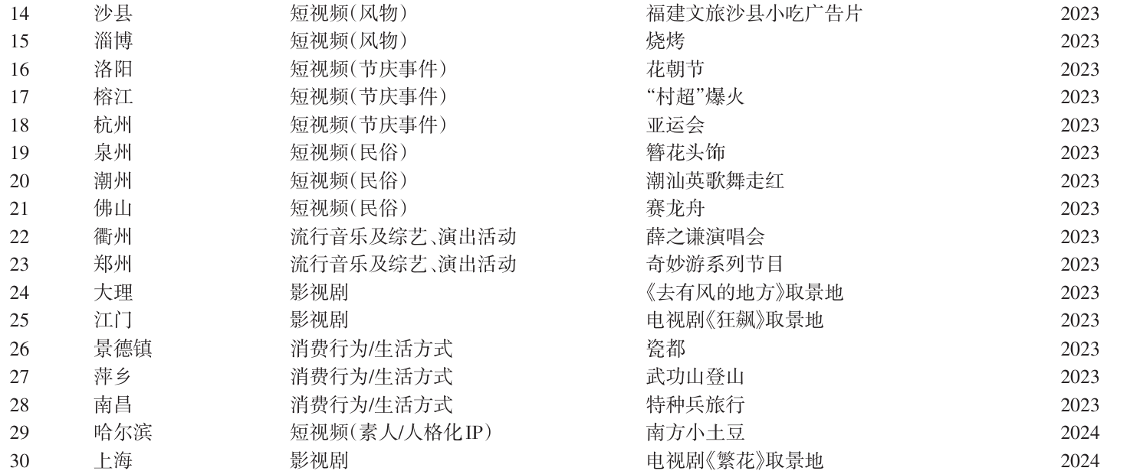
 |  | 、 |  |  |  | 更正 | 洛阳 | 2024-01-09 | 洛阳恭迎公主殿下回宫
 |  |  |  |  |  |  | 榕江 | 去除
 |  |  |  |  |  |  | 泉州 | 去除
 |  |  |  |  |  |  | 潮州 | 去除
 |  |  |  |  |  |  | 佛山 | 2023-09-23 | 佛山电翰网络爆火
 |  |  |  |  |  |  | 衢州 | 去除 | peak值太低（为80万）
 |  |  |  |  |  |  | 郑州 | 去除
 |  |  |  |  |  |  | 大理 | 去除
 |  |  |  |  |  |  | 江门 | 去除
 |  |  |  |  |  |  | 萍乡 | 去除
 |  |  |  |  |  |  | 南昌 | 去除
 |  |  |  |  |  |  | 上海 | 去除

说明
江苏苏超 | “江苏”词条热度密集，无明显峰期平缓期，不适合研究
山西黑神话悟空 | “山西”词条中无法找到黑神话悟空事件
阿勒泰 | “阿勒泰”词条中无阿勒泰电影、旅游相关
这么近那么美，周末到河北 | “河北”词条中无热梗、旅游相关
沙县 | “沙县”词条中沙县小吃视频热度无法分离（有一刑事热点事件同期发生）

图例
